Sheet1
 | ตัวอย่าง

ใส่ | รหัสสินค้า | ชื่อสินค้า | ราคาต่อกิโลกรัม, | หน่วยที่ขาย | อายุสินค้า
ปุ่มคีย์ลัด |  |  | ราคาต่อชิ้น (บาท) | (กิโลกรัม) | ควรบริโภคก่อน
ที่ 1-224 | (ตั้งแต่ 0 -9999) |  | (กก.ละ, ชิ้นละ) | หรือ (หน่วย) | (วัน)
1 | 1 | สันนอก | 115 | กก. | 5
2 | 2 | สันใน | 135 | กก. | 5
3 | 3 | ขาหมู | 90 | กก. | 5
4 | 4 | เลือดหมู (ก้อน) | 10 | หน่วย | 3
5 | 5
6 | 6

 | เทคนิคการจัดตำแหน่งปุ่มคีย์ลัด แบบอ่านง่ายพิเศษ ในกรณีที่สินค้าไม่เกิน 128 รายการ
 | ถ้ามีสินค้าไม่เกิน 64 รายการ แนะนำให้กรอกรายละเอียดสินค้าในแถบสีเหลือง/สีส้ม
 | ถ้ามีสินค้าไม่เกิน 128 รายการ แนะนำให้กรอกรายละเอียดสินค้าในแถบสีเหลือง/สีส้มก่อน ตามด้วยสีเขียว/สีเขียวแก่
 | จะทำให้สินค้าวางบนปุ่มคีย์ลัดที่มีพื้นขาวโล่งก่อน ชื่อสินค้าจะอ่านง่ายเป็นพิเศษ ตามภาพประกอบ
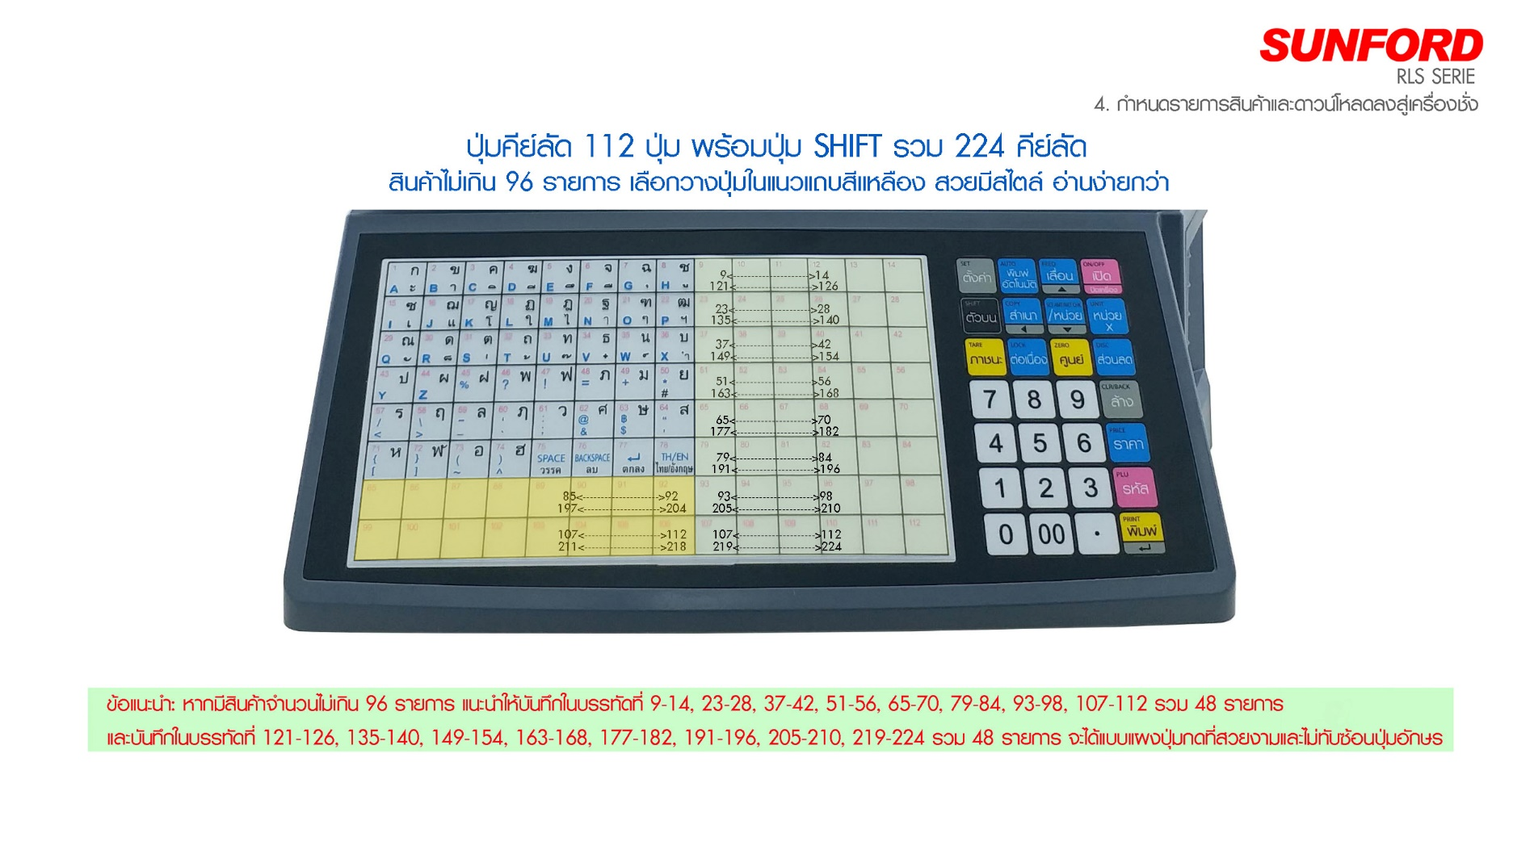

กรุณารวบรวมข้อมูลสินค้า ใส่ตารางด้านล่างนี้

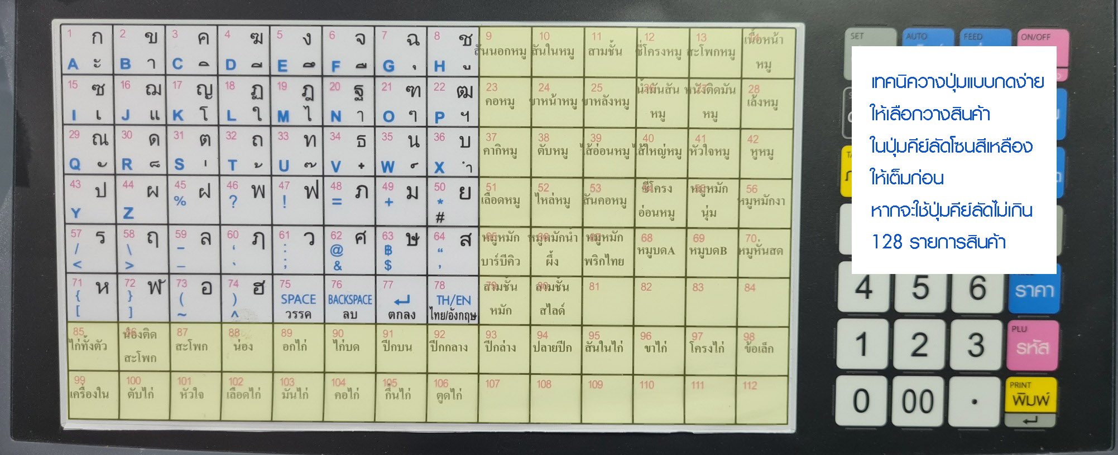

ใส่ | รหัสสินค้า | ชื่อสินค้า | ราคาต่อกิโลกรัม, | หน่วยที่ขาย | อายุสินค้า
ปุ่มคีย์ลัด |  |  | ราคาต่อชิ้น (บาท) | (กิโลกรัม) | ควรบริโภคก่อน
ที่ 1-224 | (ตั้งแต่ 0001 -9999) |  | (กก.ละ, ชิ้นละ) | หรือ (หน่วย) | (วัน)
1 | 1
2 | 2
3 | 3
4 | 4
5 | 5
6 | 6
7 | 7
8 | 8
9 | 9
10 | 10
11 | 11
12 | 12
13 | 13
14 | 14
15 | 15
16 | 16
17 | 17
18 | 18
19 | 19
20 | 20
21 | 21
22 | 22
23 | 23
24 | 24
25 | 25
26 | 26
27 | 27
28 | 28
29 | 29
30 | 30
31 | 31
32 | 32
33 | 33
34 | 34
35 | 35
36 | 36
37 | 37
38 | 38
39 | 39
40 | 40
41 | 41
42 | 42
43 | 43
44 | 44
45 | 45
46 | 46
47 | 47
48 | 48
49 | 49
50 | 50
51 | 51
52 | 52
53 | 53
54 | 54
55 | 55
56 | 56
57 | 57
58 | 58
59 | 59
60 | 60
61 | 61
62 | 62
63 | 63
64 | 64
65 | 65
66 | 66
67 | 67
68 | 68
69 | 69
70 | 70
71 | 71
72 | 72
73 | 73
74 | 74
75 | 75
76 | 76
77 | 77
78 | 78
79 | 79
80 | 80
81 | 81
82 | 82
83 | 83
84 | 84
85 | 85
86 | 86
87 | 87
88 | 88
89 | 89
90 | 90
91 | 91
92 | 92
93 | 93
94 | 94
95 | 95
96 | 96
97 | 97
98 | 98
99 | 99
100 | 100
101 | 101
102 | 102
103 | 103
104 | 104
105 | 105
106 | 106
107 | 107
108 | 108
109 | 109
110 | 110
111 | 111
112 | 112
113 | 113
114 | 114
115 | 115
116 | 116
117 | 117
118 | 118
119 | 119
120 | 120
121 | 121
122 | 122
123 | 123
124 | 124
125 | 125
126 | 126
127 | 127
128 | 128
129 | 129
130 | 130
131 | 131
132 | 132
133 | 133
134 | 134
135 | 135
136 | 136
137 | 137
138 | 138
139 | 139
140 | 140
141 | 141
142 | 142
143 | 143
144 | 144
145 | 145
146 | 146
147 | 147
148 | 148
149 | 149
150 | 150
151 | 151
152 | 152
153 | 153
154 | 154
155 | 155
156 | 156
157 | 157
158 | 158
159 | 159
160 | 160
161 | 161
162 | 162
163 | 163
164 | 164
165 | 165
166 | 166
167 | 167
168 | 168
169 | 169
170 | 170
171 | 171
172 | 172
173 | 173
174 | 174
175 | 175
176 | 176
177 | 177
178 | 178
179 | 179
180 | 180
181 | 181
182 | 182
183 | 183
184 | 184
185 | 185
186 | 186
187 | 187
188 | 188
189 | 189
190 | 190
191 | 191
192 | 192
193 | 193
194 | 194
195 | 195
196 | 196
197 | 197
198 | 198
199 | 199
200 | 200
201 | 201
202 | 202
203 | 203
204 | 204
205 | 205
206 | 206
207 | 207
208 | 208
209 | 209
210 | 210
211 | 211
212 | 212
213 | 213
214 | 214
215 | 215
216 | 216
217 | 217
218 | 218
219 | 219
220 | 220
221 | 221
222 | 222
223 | 223
224 | 224
0 | 225
0 | 226
0 | 227
0 | 228
0 | 229
0 | 230
0 | 231
0 | 232
0 | 233
0 | 234
0 | 235
0 | 236
0 | 237
0 | 238
0 | 239
0 | 240
0 | 241
0 | 242
0 | 243
0 | 244
0 | 245
0 | 246
0 | 247
0 | 248
0 | 249
0 | 250
0 | 251
0 | 252
0 | 253
0 | 254
0 | 255
0 | 256
0 | 257
0 | 258
0 | 259
0 | 260
0 | 261
0 | 262
0 | 263
0 | 264
0 | 265
0 | 266
0 | 267
0 | 268
0 | 269
0 | 270
0 | 271
0 | 272
0 | 273
0 | 274
0 | 275
0 | 276
0 | 277
0 | 278
0 | 279
0 | 280
0 | 281
0 | 282
0 | 283
0 | 284
0 | 285
0 | 286
0 | 287
0 | 288
0 | 289
0 | 290
0 | 291
0 | 292
0 | 293
0 | 294
0 | 295
0 | 296
0 | 297
0 | 298
0 | 299
0 | 300
0 | 301
0 | 302
0 | 303
0 | 304
0 | 305
0 | 306
0 | 307
0 | 308
0 | 309
0 | 310
0 | 311
0 | 312
0 | 313
0 | 314
0 | 315
0 | 316
0 | 317
0 | 318
0 | 319
0 | 320
0 | 321
0 | 322
0 | 323
0 | 324
0 | 325
0 | 326
0 | 327
0 | 328
0 | 329
0 | 330
0 | 331
0 | 332
0 | 333
0 | 334
0 | 335
0 | 336
0 | 337
0 | 338
0 | 339
0 | 340
0 | 341
0 | 342
0 | 343
0 | 344
0 | 345
0 | 346
0 | 347
0 | 348
0 | 349
0 | 350
0 | 351
0 | 352
0 | 353
0 | 354
0 | 355
0 | 356
0 | 357
0 | 358
0 | 359
0 | 360
0 | 361
0 | 362
0 | 363
0 | 364
0 | 365
0 | 366
0 | 367
0 | 368
0 | 369
0 | 370
0 | 371
0 | 372
0 | 373
0 | 374
0 | 375
0 | 376
0 | 377
0 | 378
0 | 379
0 | 380
0 | 381
0 | 382
0 | 383
0 | 384
0 | 385
0 | 386
0 | 387
0 | 388
0 | 389
0 | 390
0 | 391
0 | 392
0 | 393
0 | 394
0 | 395
0 | 396
0 | 397
0 | 398
0 | 399
0 | 400
0 | 401
0 | 402
0 | 403
0 | 404
0 | 405
0 | 406
0 | 407
0 | 408
0 | 409
0 | 410
0 | 411
0 | 412
0 | 413
0 | 414
0 | 415
0 | 416
0 | 417
0 | 418
0 | 419
0 | 420
0 | 421
0 | 422
0 | 423
0 | 424
0 | 425
0 | 426
0 | 427
0 | 428
0 | 429
0 | 430
0 | 431
0 | 432
0 | 433
0 | 434
0 | 435
0 | 436
0 | 437
0 | 438
0 | 439
0 | 440
0 | 441
0 | 442
0 | 443
0 | 444
0 | 445
0 | 446
0 | 447
0 | 448
0 | 449
0 | 450
0 | 451
0 | 452
0 | 453
0 | 454
0 | 455
0 | 456
0 | 457
0 | 458
0 | 459
0 | 460
0 | 461
0 | 462
0 | 463
0 | 464
0 | 465
0 | 466
0 | 467
0 | 468
0 | 469
0 | 470
0 | 471
0 | 472
0 | 473
0 | 474
0 | 475
0 | 476
0 | 477
0 | 478
0 | 479
0 | 480
0 | 481
0 | 482
0 | 483
0 | 484
0 | 485
0 | 486
0 | 487
0 | 488
0 | 489
0 | 490
0 | 491
0 | 492
0 | 493
0 | 494
0 | 495
0 | 496
0 | 497
0 | 498
0 | 499
0 | 500
เพิ่มได้สูงสุด 9999 รหัสินค้า)

